Arkusz1
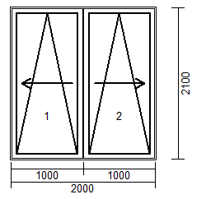

 | 1500 | 1700 | 1800 | 1900 | 2000 | 2100 | 2200 | 2300 | 2400 | 2500 | 2600 | 2700 | 2800 | 2900 | 3000
1700 | 6887 | 6887 | 6951 | 7031 | 7096 | 7224 | 7353 | 7415 | 7477 | 7620 | 7762 | 7859 | 7957 | 8032 | 8108
1800 | 6887 | 6887 | 6951 | 7031 | 7096 | 7224 | 7353 | 7415 | 7477 | 7620 | 7762 | 7859 | 7957 | 8032 | 8108
1900 | 6887 | 6887 | 6951 | 7031 | 7096 | 7224 | 7353 | 7415 | 7477 | 7620 | 7762 | 7859 | 7957 | 8032 | 8108
2000 | 6993 | 6993 | 7058 | 7138 | 7202 | 7331 | 7460 | 7535 | 7611 | 7757 | 7904 | 7997 | 8090 | 8188 | 8286
2100 | 7091 | 7091 | 7156 | 7235 | 7300 | 7424 | 7548 | 7637 | 7726 | 7868 | 8010 | 8108 | 8206 | 8312 | 8419
2200 | 7189 | 7189 | 7253 | 7333 | 7398 | 7522 | 7646 | 7735 | 7824 | 7966 | 8108 | 8214 | 8321 | 8432 | 8543
2300 | 7304 | 7304 | 7369 | 7449 | 7513 | 7637 | 7762 | 7855 | 7948 | 8090 | 8232 | 8343 | 8454 | 8565 | 8676
2400 | 7384 | 7384 | 7449 | 7529 | 7593 | 7726 | 7859 | 7957 | 8055 | 8197 | 8339 | 8459 | 8579 | 8690 | 8801

